КЭ и ГЗ
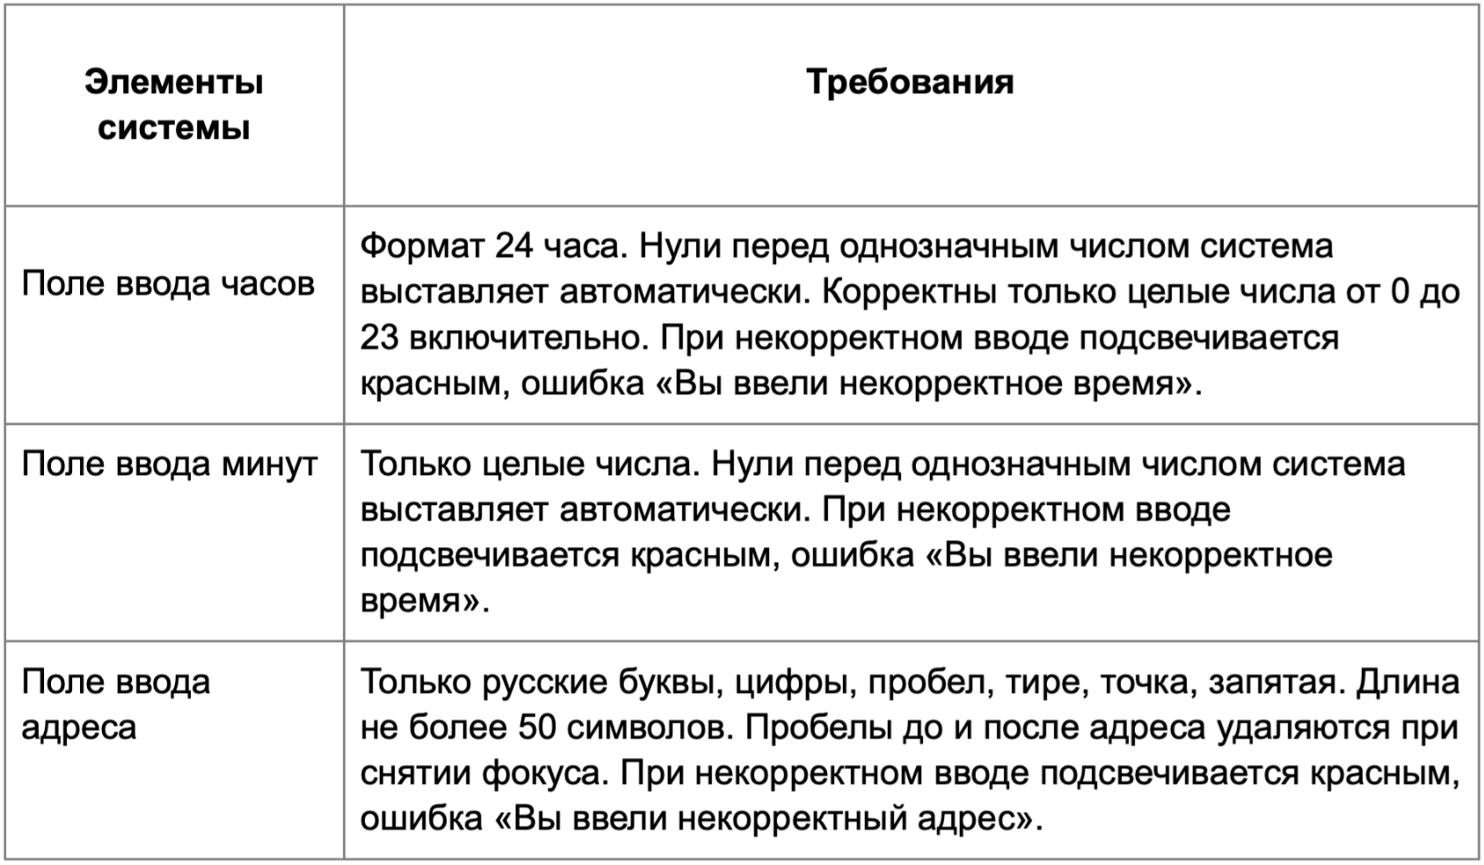

* Можно добавлять и удалять строки в группах проверок. Количество строк в шаблоне не отражает количество классов эквивалетности.
** В поля «Откуда» и «Куда» можно вводить только ограниченное количество адресов из таблицы в требованиях: Усачева, 3; Комсомольский проспект, 18; Зубовский бульвар, 37; М. Пироговская, 25; Хамовнический Вал, 34; Фрунзенская набережная, 46; 3-я Фрунзенская улица, 12. Используй их в качестве тестовых данных. Если для определенного класса эквивалетности или граничного значения эти адреса не подходят, то придумай свой адрес.

Группа проверок* | Название класса | Границы | Тестовые данные внутри класса (содержимое поля) | Тестовые данные на границах (содержимое поля) | Пояснение и оптимизации
Время начала поездки. Часы | значение от 0 до 23 (валидно) | 0;23 | 10 | - 1 0 1 22 23 24 | проверяется в валидных и невалидных значениях
 | Отрицательное значение (не валидно) | -∞; -1 | -8 | -2 -1 0
 | Целые числа (валидно) |  | 10 |  | проверяется в валидных значениях
 | Дробные числа (не валидно) |  | 1,5
 | Буквы (не валидно) |  | маша
 | Спецсимволы (не валидно) |  | %
 | Одназначное число (Валидно) | 0;9 | 6 | -1 0 1 8 9 10 | 0 перед однозначными числами выставляются автоматически. Проверяется в валидных и не валидных значениях всех чисел
 | Значение от 24 до +∞ (не валидно) | 24;+∞ | 69 | 23 24 25 | проверяется в валидных и невалидных значениях
 | В поле есть данные (валидно) |  | 10 |  | проверяется в валидных значениях
 | Поле пустое (не валидно) |  | «» (0 символов)
 | Пробел (не валидно) |  | «9 »
 | Ручной ввод 0 перед однозначными числами (валидно) |  | «05»
Группа проверок | Название класса | Границы | Тестовые данные внутри класса (содержимое поля) | Тестовые данные на границах (содержимое поля) | Пояснение и оптимизации
Время начала поездки. Минуты | В поле есть данные (валидно) |  | 32 |  | проверяется в валидных значениях
 | Поле пустое (не валидно) |  | «» (0 символов)
 | Значение от 0 до 59 (валидно) | 0;59 | 10 | -1 0 1 58 59 60 | проверяется в валидных и невалидных значениях
 | Значение от 60 до +∞ (не валидно) | 60;+∞ | 69 | 59 60 61 | проверяется в валидных значениях
 | Отрицательное значение (не валидно) | -∞;-1 | -8 | -2 -1 0 | проверяется в валидных значениях
 | Целые числа (валидно) |  | 10 |  | проверяется в валидных значениях
 | Дробные числа (не валидно) |  | 1,5
 | Буквы (не валидно) |  | маша
 | Спецсимволы (не валидно) |  | %
 | Пробел (не валидно) |  | «9 »
 | Одназначное число (Валидно) | 0;9 | 6 | -1 0 1 8 9 10 | 0 перед однозначными числами выставляются автоматически. Проверяется в валидных и невалидных значениях всех чисел
 | Ручной ввод 0 перед однозначными числами (валидно) |  | «05»
Группа проверок | Название класса | Границы | Тестовые данные внутри класса (содержимое поля) | Тестовые данные на границах (содержимое поля) | Пояснение и оптимизации
** Поле ввода адреса. Откуда | В поле есть данные (валидно) |  | Усачева, 3 |  | проверяется в валидных значениях
 | Поле пустое (не валидно) |  | «» (0 символов)
 | <= 50 символов (валидно) | 1;50 | Усачева, 3 (10 символов) | «» (0 символов) У (1 символ) Ус (2 символа) Усачева,3Усачева,3Усачева,3Усачева,3Усачева,3,Уса(49 символов) Усачева,3Усачева,3Усачева,3Усачева,3Усачева,3,Усач(50 символов) Усачева,3Усачева,3Усачева,3Усачева,3Усачева,3,Усач3(51 символ) | проверяется в невалидных значениях
 | Длина более 51 символа (не валидно) | 51;+∞ | Усачева,3Усачева,3Усачева,3Усачева,3Усачева,3,Усачев3(53 тсимвол) | Усачева,3Усачева,3Усачева,3Усачева,3Усачева,3,Усач(50 символов) Усачева,3Усачева,3Усачева,3Усачева,3Усачева,3,Усач3(51 символ) Усачева,3Усачева,3Усачева,3Усачева,3Усачева,3,Усачев(52 символа) | проверяется в валидных значениях
 | Русские буквы (валидно) |  | Усачева, 3
 | Английские буквы (не валидно) |  | Usacheva, 3
 | Цифры (валидно) |  | Усачева, 3 |  | проверяется в валидных значениях
 | Пробел (валидно) |  | Усачева, 3 |  | проверяется в валидных значениях
 | Дефис (валидно) |  | 3-я Фрунзенская улица, 12
 | Точка (валидно) |  | М. Пироговская, 25
 | Запятая (валидно) |  | Усачева, 3 |  | проверяется в валидных значениях
 | Спецсимволы (не валидно) |  | Усачева, 3%
 | Пробел до адреса (валидно) |  | « Усачева, 3»
 | Пробел после адреса (валидно) |  | «Усачева, 3 »
 | Используются адреса из таблицы (валидно) |  | Усачева, 3 |  | проверяется в валидных значениях
 | Используются адреса не из таблицы (невалидно) |  | Барыкина, 5
Группа проверок | Название класса | Границы | Тестовые данные внутри класса (содержимое поля) | Тестовые данные на границах (содержимое поля) | Пояснение и оптимизации
** Поле ввода адреса. Куда | В поле есть данные (валидно) |  | Усачева, 3 |  | проверяется в валидных значениях
 | Поле пустое (не валидно) |  | «» (0 символов)
 | <= 50 символов (валидно) | 1;50 | Усачева, 3 (10 символов) | «» (0 символов) У (1 символ) Ус (2 символа) Усачева,3Усачева,3Усачева,3Усачева,3Усачева,3,Уса(49 символов) Усачева,3Усачева,3Усачева,3Усачева,3Усачева,3,Усач(50 символов) Усачева,3Усачева,3Усачева,3Усачева,3Усачева,3,Усач3(51 символ) | проверяется в невалидных значениях
 | Длина более 51 символа (не валидно) | 51;+∞ | Усачева,3Усачева,3Усачева,3Усачева,3Усачева,3,Усачев3(53 тсимвол) | Усачева,3Усачева,3Усачева,3Усачева,3Усачева,3,Усач(50 символов) Усачева,3Усачева,3Усачева,3Усачева,3Усачева,3,Усач3(51 символа) Усачева,3Усачева,3Усачева,3Усачева,3Усачева,3,Усачев(52 символа) | проверяется в валидных значениях
 | Русские буквы (валидно) |  | Усачева, 3 |  | проверяется в валидных значениях
 | Английские буквы (не валидно) |  | Usacheva, 3
 | Цифры (валидно) |  | Усачева, 3 |  | проверяется в валидных значениях
 | Пробел (валидно) |  | Усачева, 3 |  | проверяется в валидных значениях
 | Дефис (валидно) |  | 3-я Фрунзенская улица, 12
 | Точка (валидно) |  | М. Пироговская, 25
 | Запятая (валидно) |  | Усачева, 3 |  | проверяется в валидных значениях
 | Спецсимволы (не валидно) |  | Усачева, 3%
 | Пробел до адреса (валидно) |  | « Усачева, 3»
 | Пробел после адреса (валидно) |  | «Усачева, 3 »
 | Используются адреса из таблицы (валидно) |  | Усачева, 3 |  | проверяется в валидных значениях
 | Используются адреса не из таблицы (невалидно) |  | Барыкина, 5

